Расчет ящиков
 |  | InnoTech ATIRA
Исходные данные:
 | Ширина корпуса, мм |  | 550
 | Высота ящика, мм (54, 70, 144, 176) |  | 70
NL | Номинальная длина, мм (260, 300, 350, 420, 470, 520) |  | 470

Расчетные данные:
A | Глубина днища (для деревянной задн. стенки), мм |  | 480
B | Ширина днища, мм |  | 441.5
C | Ширина задней стенки, мм |  | 430
D | Высота задней стенки, мм |  | 65.5
LT | Мин. внутр. глубина корпуса (для Quadro Silent System), мм |  | 485

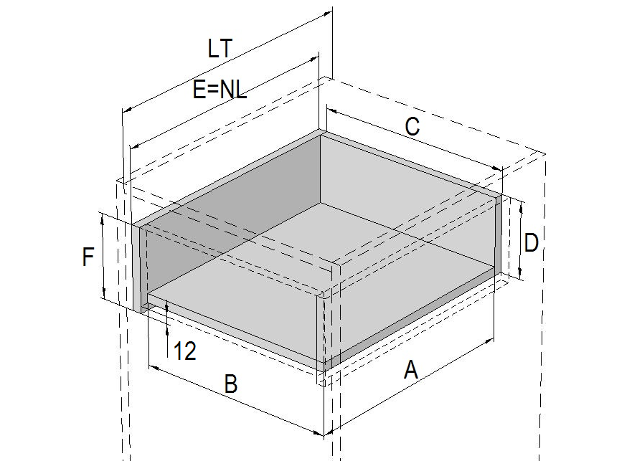
 |  | Quadro для деревянных ящиков (дно ЛДСП)
Исходные данные:
 | Ширина корпуса, мм |  | 896
F | Высота боковой стенки, мм |  | 120
NL | Номинальная длина, мм (250, 300, 350, 400, 450, 500, 550) |  | 350
Расчетные данные:
A | Глубина днища ЛДСП, мм |  | 318
B | Ширина днища ЛДСП, мм |  | 824
C | Ширина передней/задней стенки, мм |  | 824
D | Высота передней/задней стенки, мм (при сдвиге дна 12 мм) |  | 108
E | Глубина боковой стенки |  | 350
LT | Мин. внутр. глубина корпуса, мм |  | 363

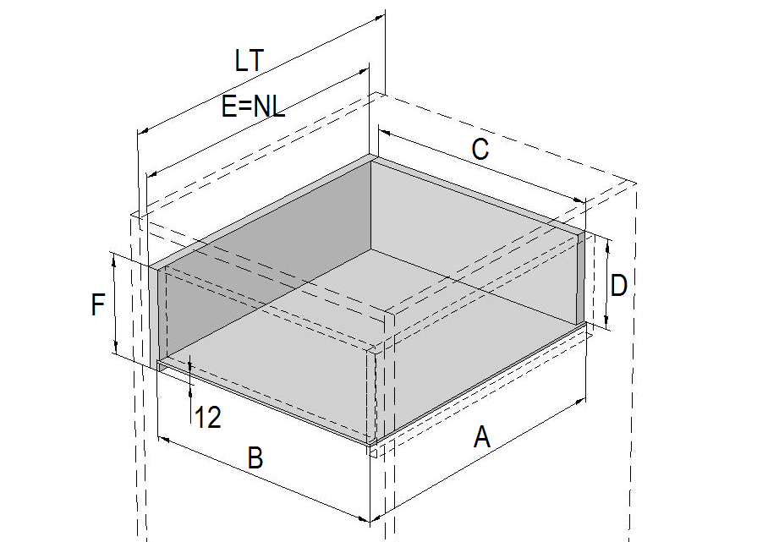
 |  | Quadro для деревянных ящиков (дно ДВП)
Исходные данные:
 | Ширина корпуса, мм |  | 800
F | Высота боковой стенки (с пазом под ДВП глубиной 5мм), мм |  | 150
NL | Номинальная длина, мм (250, 300, 350, 400, 450, 500, 550) |  | 500
Расчетные данные:
A | Глубина днища ДВП, мм |  | 499
B | Ширина днища ДВП, мм |  | 738
C | Ширина передней/задней стенки, мм |  | 728
D | Высота передней/задней стенки, мм (при сдвиге паза 12 мм) |  | 134
E | Глубина боковой стенки |  | 500
LT | Мин. внутр. глубина корпуса, мм |  | 513

